事業所-P8表２図１
表－2 年次別原材料使用額等、現金給与総額、（粗）付加価値額（従業者４人以上の事業所）
 |  |  |  |  |  | 単位：万円，％
年 次 | 原材料使用額等 |  | 現金給与総額 |  | (粗)付加価値額
 |  | 前年比 |  | 前年比 |  | 前年比
平成15年 | 82,167,460 | △ 10.3 | 21,590,821 | △ 1.3 | 56,352,389 | 6.0
16 | 86,907,544 | 5.8 | 21,936,452 | 1.6 | 56,723,874 | 0.7
17 | 89,112,432 | 2.5 | 21,817,191 | △ 0.5 | 59,701,225 | 5.2
18 | 98,789,338 | 10.9 | 23,113,147 | 5.9 | 64,961,941 | 8.8
19 | 115,857,903 | 17.3 | 24,405,941 | 5.6 | 72,615,475 | 11.8
20 | 116,745,070 | 0.8 | 24,469,404 | 0.3 | 65,091,471 | △ 10.4
21 | 96,611,918 | △ 17.2 | 21,825,707 | △ 10.8 | 45,589,754 | △ 30.0
22 | 99,568,519 | 3.1 | 21,791,047 | △ 0.2 | 54,749,710 | 20.1
23 | 90,766,258 | △ 8.8 | 21,668,536 | △ 0.6 | 52,122,019 | △ 4.8
24 | 98,709,468 | 8.8 | 21,941,540 | 1.3 | 55,772,982 | 7.0

１ 事業所数（従業者４人以上の事業所）
事業所数は１，４７６事業所で、前年比１．７％の減少となった。
 |  |  |  |  |  | （図－１）

図－１ 事業所数・前年比の推移（従業者４人以上の事業所）
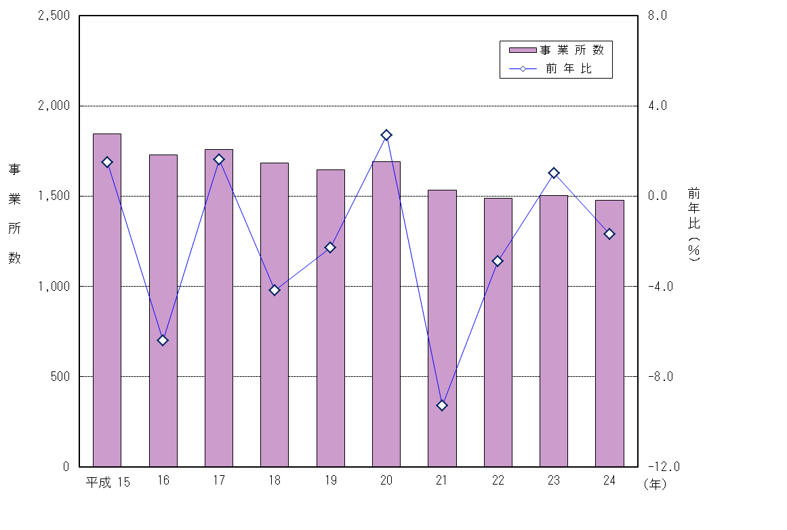

P10図２表４
図－２ 業種別事業所数の構成(従業者４人以上の事業所)
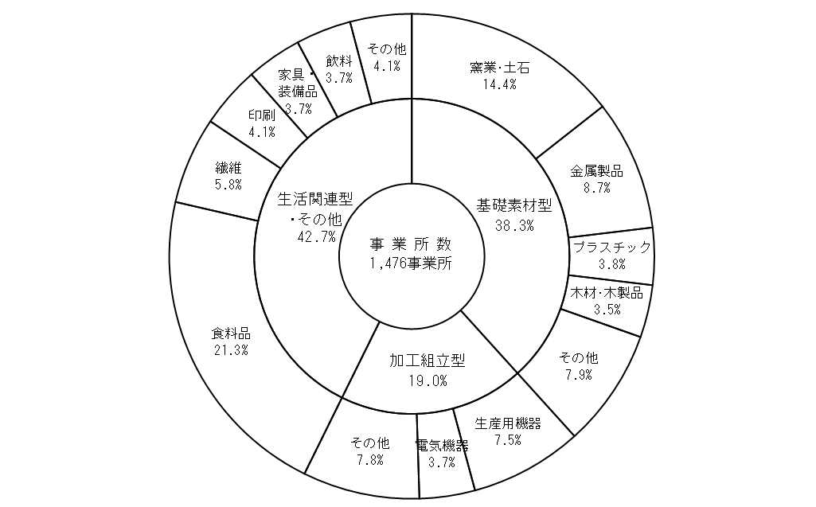

（２）従業者規模別

前年に比べ増加した階層は 「５００人以上」、｢２０人～２９人｣などの６階層で、
「４～９人」、｢３０～４９人｣など３階層において減少した。
構成比は、｢４～９人」３８．８％、「１０～１９人」２４．５％、｢２０～２９人」
１１．４％の順となった。
従業者２９人以下の事業所が全体の７４．７％を占めている。
 |  |  |  |  | （表－４）

表－４ 従業者規模別事業所数(従業者４人以上の事業所)
 |  |  |  |  | 単位：事業所，％
従業者規模 | 平成 ２３ 年 |  | 平成 ２４ 年
 | 事業所数 | 構成比 | 事業所数 | 構成比 | 前年比

合 計 | 1,502 | 100.0 | 1,476 | 100.0 | △ 1.7

４～ ９人 | 666 | 44.3 | 573 | 38.8 | △ 14.0
１０～ １９人 | 307 | 20.4 | 362 | 24.5 | 17.9
２０～ ２９人 | 163 | 10.9 | 169 | 11.4 | 3.7
３０～ ４９人 | 114 | 7.6 | 104 | 7.0 | △ 8.8
５０～ ９９人 | 124 | 8.3 | 130 | 8.8 | 4.8
１００～１９９人 | 84 | 5.6 | 91 | 6.2 | 8.3
２００～２９９人 | 21 | 1.4 | 19 | 1.3 | △ 9.5
３００～４９９人 | 15 | 1.0 | 17 | 1.2 | 13.3
５００人以上 | 8 | 0.5 | 11 | 0.7 | 37.5

P11図３表５
（３）市 町 別

前年に比べ増加した市町は、太良町、玄海町など７市町で、減少した市町は、江北町、白石
町など１１市町であった。
構成比は、佐賀市（２１．１％）、唐津市（１１．９％）、伊万里市（９．６％）の順
であった。
 |  |  |  |  |  | （表－５、図－３）

表－５ 市町別事業所数(従業者４人以上の事業所)
 |  |  |  |  |  | 単位：事業所，％
市 町 |  | 平成 ２３ 年 |  | 平成 ２４ 年
 |  | 事業所数 | 構成比 | 事業所数 | 構成比 | 前年比

 | 合 計 | 1,502 | 100.0 | 1,476 | 100.0 | △ 1.7

 | 佐賀市 | 307 | 20.4 | 312 | 21.1 | 1.6
 | 唐津市 | 184 | 12.3 | 176 | 11.9 | △ 4.3
 | 鳥栖市 | 120 | 8.0 | 124 | 8.4 | 3.3
 | 多久市 | 42 | 2.8 | 41 | 2.8 | △ 2.4
 | 伊万里市 | 148 | 9.9 | 141 | 9.6 | △ 4.7
 | 武雄市 | 100 | 6.7 | 97 | 6.6 | △ 3.0
 | 鹿島市 | 70 | 4.7 | 65 | 4.4 | △ 7.1
 | 小城市 | 60 | 4.0 | 60 | 4.1 | 0.0
 | 嬉野市 | 71 | 4.7 | 64 | 4.3 | △ 9.9
 | 神埼市 | 85 | 5.7 | 80 | 5.4 | △ 5.9

 | 吉野ヶ里町 | 38 | 2.5 | 42 | 2.8 | 10.5
 | 基山町 | 28 | 1.9 | 28 | 1.9 | 0.0
 | 上峰町 | 29 | 1.9 | 34 | 2.3 | 17.2
 | みやき町 | 50 | 3.3 | 43 | 2.9 | △ 14.0
 | 玄海町 | 4 | 0.3 | 5 | 0.3 | 25.0
 | 有田町 | 116 | 7.7 | 113 | 7.7 | △ 2.6
 | 大町町 | 14 | 0.9 | 15 | 1.0 | 7.1
 | 江北町 | 8 | 0.5 | 7 | 0.5 | △ 12.5
 | 白石町 | 18 | 1.2 | 16 | 1.1 | △ 11.1
 | 太良町 | 10 | 0.7 | 13 | 0.9 | 30.0

図－３ 市町別事業所の構成(従業者４人以上の事業所)
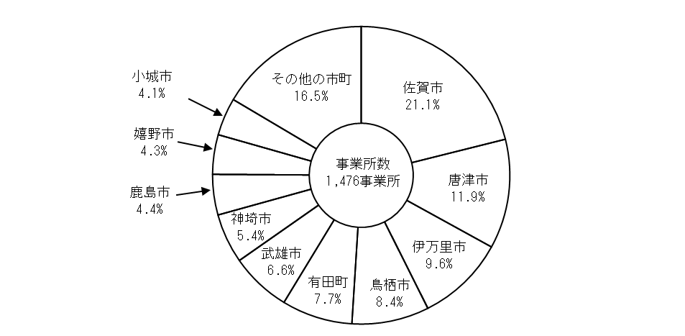

従業者-P12図４
２ 従業者数（従業者４人以上の事業所）
従業者数は５８，１９３人で、前年比６．４％（３，５１２人）の増加となった｡
１事業所当たりの従業者数は３９．４人で、前年より３．０人増加した。
 | (図－４)

図－４ 従業者数･前年比の推移 (従業者４人以上の事業所)
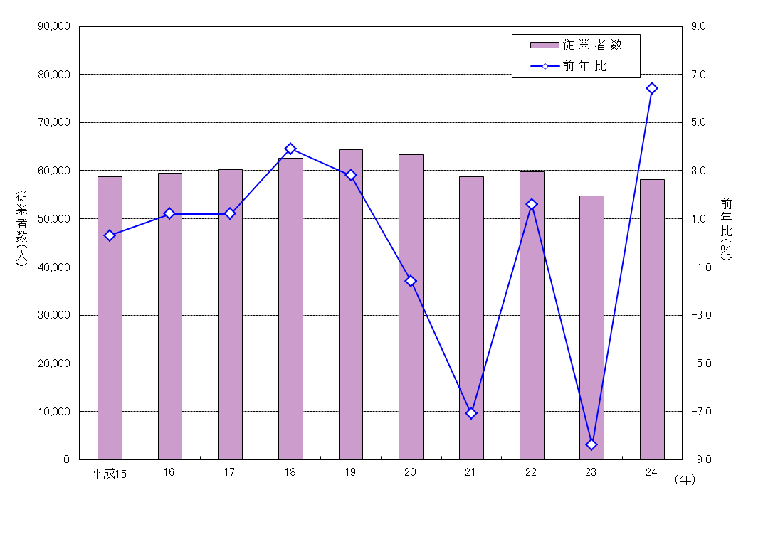

（１）業 種 別

前年に比べ増加した業種は､食料品（１，１０２人増）､輸送機器（９４６人増）など１５業種で、
減少した業種は、繊維（２４６人減）、木材・木製品（１２２人減）など９業種であった。
構成比は、食料品２７．９％（前年２７．７％）、電気機器６．７％（同７．０％）、電子
部品５．９％（同６．５％）の順となった。
類型別構成比は、基礎素材型産業が２９．６％で、前年（３０．０％）に比べ０．４ポイント低下、
加工組立型産業が２８．２％で、前年（２７．２％）に比べ１．０ポイント上昇、生活関連型・その他の
産業が４２．１％で、前年（４２．８％）に比べ０．７ポイント低下した。
１事業所当たり従業者数については、電子部品（２１５．１人）、ゴム製品（１７５．３人）、
非鉄金属（１６１．６人）の順となっている｡
また、少ない業種は、石油・石炭（８．８人）、木材・木製品（１４．９人）、窯業・土石
（１５．７人）の順となっている。
 |  | （表－６、図－５）

P13図５表６
表－６ 業種別従業者数（従業者４人以上の事業所）
 |  |  |  |  |  |  |  | 単位：人，％
産業中分類 |  | 平成 ２３ 年 |  | 平成 ２４ 年
 |  | 従業者数 | 構成比 | 従業者数 | 構成比 | 対前年 | 前年比 | １事業所当たり 従業者数
 |  |  |  |  |  | 増減数

合 計 |  | 54,681 | 100.0 | 58,193 | 100.0 | 3,512 | 6.4 | 39.4

基礎素材型 |  | 16,413 | 30.0 | 17,253 | 29.6 | 840 | 5.1 | 30.5
12 | 木材・木製品 | 882 | 1.6 | 760 | 1.3 | △ 122 | △ 13.8 | 14.9
14 | パルプ・紙 | 1,511 | 2.8 | 1,728 | 3.0 | 217 | 14.4 | 42.1
16 | 化学 | 2,039 | 3.7 | 2,113 | 3.6 | 74 | 3.6 | 60.4
17 | 石油・石炭 | 39 | 0.1 | 53 | 0.1 | 14 | 35.9 | 8.8
18 | プラスチック | 1,422 | 2.6 | 1,764 | 3.0 | 342 | 24.1 | 31.5
19 | ゴム製品 | 1,530 | 2.8 | 1,928 | 3.3 | 398 | 26.0 | 175.3
21 | 窯業・土石 | 3,456 | 6.3 | 3,335 | 5.7 | △ 121 | △ 3.5 | 15.7
22 | 鉄鋼 | 1,070 | 2.0 | 1,117 | 1.9 | 47 | 4.4 | 65.7
23 | 非鉄金属 | 1,154 | 2.1 | 1,131 | 1.9 | △ 23 | △ 2.0 | 161.6
24 | 金属製品 | 3,310 | 6.1 | 3,324 | 5.7 | 14 | 0.4 | 25.8
加工組立型 |  | 14,864 | 27.2 | 16,427 | 28.2 | 1,563 | 10.5 | 58.5
25 | はん用機器 | 921 | 1.7 | 845 | 1.5 | △ 76 | △ 8.3 | 24.1
26 | 生産用機器 | 3,348 | 6.1 | 3,890 | 6.7 | 542 | 16.2 | 35.0
27 | 業務用機器 | 363 | 0.7 | 356 | 0.6 | △ 7 | △ 1.9 | 59.3
28 | 電子部品 | 3,545 | 6.5 | 3,442 | 5.9 | △ 103 | △ 2.9 | 215.1
29 | 電気機器 | 3,814 | 7.0 | 3,906 | 6.7 | 92 | 2.4 | 71.0
30 | 通信機器 | 436 | 0.8 | 605 | 1.0 | 169 | 38.8 | 67.2
31 | 輸送機器 | 2,437 | 4.5 | 3,383 | 5.8 | 946 | 38.8 | 69.0
生活関連型・その他 |  | 23,404 | 42.8 | 24,513 | 42.1 | 1,109 | 4.7 | 38.9
09 | 食料品 | 15,144 | 27.7 | 16,246 | 27.9 | 1,102 | 7.3 | 51.6
10 | 飲料 | 1,603 | 2.9 | 1,518 | 2.6 | △ 85 | △ 5.3 | 27.6
11 | 繊維 | 3,129 | 5.7 | 2,883 | 5.0 | △ 246 | △ 7.9 | 33.5
13 | 家具・装備品 | 926 | 1.7 | 1,038 | 1.8 | 112 | 12.1 | 19.2
15 | 印刷 | 1,025 | 1.9 | 1,134 | 1.9 | 109 | 10.6 | 18.6
20 | 皮革 | 272 | 0.5 | 419 | 0.7 | 147 | 54.0 | 46.6
32 | その他の製品 | 1,305 | 2.4 | 1,275 | 2.2 | △ 30 | △ 2.3 | 25.5

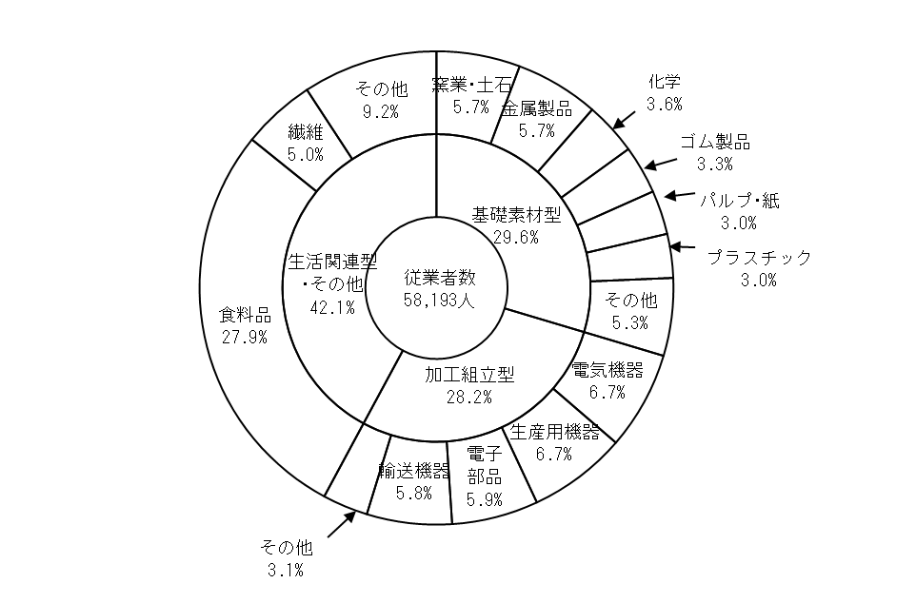
図－５ 業種別従業者数の構成（従業者４人以上の事業所）

P15図６表８
表－８ 市町別従業者数（従業者４人以上の事業所）
 |  |  |  |  |  |  | 単位：人，％
市 町 |  | 平成 ２３ 年 |  | 平成 ２４ 年
 |  | 従業者数 | 構成比 | 従業者数 | 構成比 | 前年比 | １事業所当たり従業者数

 | 合 計 | 54,681 | 100.0 | 58,193 | 100.0 | 6.4 | 39.4

 | 佐賀市 | 9,635 | 17.6 | 10,767 | 18.5 | 11.7 | 34.5
 | 唐津市 | 6,311 | 11.5 | 5,928 | 10.2 | △ 6.1 | 33.7
 | 鳥栖市 | 7,749 | 14.2 | 7,938 | 13.6 | 2.4 | 64.0
 | 多久市 | 1,992 | 3.6 | 2,052 | 3.5 | 3.0 | 50.0
 | 伊万里市 | 6,278 | 11.5 | 7,245 | 12.4 | 15.4 | 51.4
 | 武雄市 | 2,578 | 4.7 | 2,977 | 5.1 | 15.5 | 30.7
 | 鹿島市 | 2,185 | 4.0 | 2,098 | 3.6 | △ 4.0 | 32.3
 | 小城市 | 1,355 | 2.5 | 1,504 | 2.6 | 11.0 | 25.1
 | 嬉野市 | 1,397 | 2.6 | 1,351 | 2.3 | △ 3.3 | 21.1
 | 神埼市 | 2,586 | 4.7 | 2,777 | 4.8 | 7.4 | 34.7

 | 吉野ヶ里町 | 2,943 | 5.4 | 2,972 | 5.1 | 1.0 | 70.8
 | 基山町 | 1,565 | 2.9 | 2,192 | 3.8 | 40.1 | 78.3
 | 上峰町 | 1,532 | 2.8 | 1,628 | 2.8 | 6.3 | 47.9
 | みやき町 | 1,890 | 3.5 | 1,730 | 3.0 | △ 8.5 | 40.2
 | 玄海町 | 20 | - | 41 | 0.1 | 105.0 | 8.2
 | 有田町 | 2,053 | 3.8 | 2,168 | 3.7 | 5.6 | 19.2
 | 大町町 | 967 | 1.8 | 1,109 | 1.9 | 14.7 | 73.9
 | 江北町 | 919 | 1.7 | 889 | 1.5 | △ 3.3 | 127.0
 | 白石町 | 579 | 1.1 | 629 | 1.1 | 8.6 | 39.3
 | 太良町 | 147 | 0.3 | 198 | 0.3 | 34.7 | 15.2

図－６ 市町別従業者数の構成（従業者４人以上の事業所）
